利用者向けチラシ
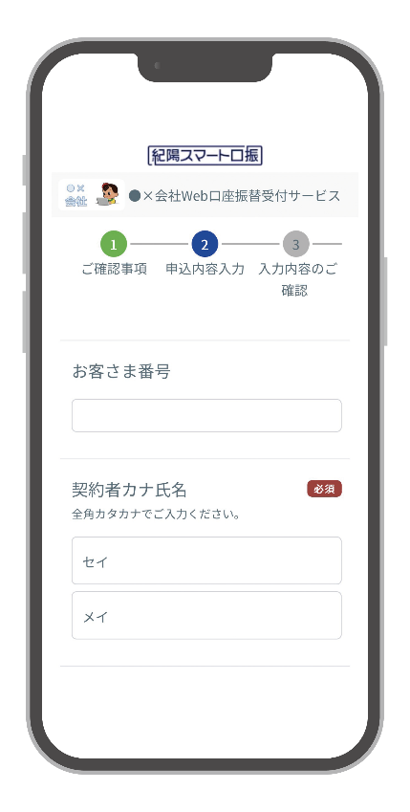
 |  |  | ●●●の口座振替お申込は WEBでのお手続きが 便利です！！

 |  |  |  | 24時間・365日※2 受付可能 |  | 押印、申込書への 記入不要 |  |  |  | お手続きは スマホでラクラク

※1
 |  |  |  | ※1 画面はイメージです。 ※2 金融機関により、利用可能時間が異なります。また、システムメンテナンス等により、ご利用いただけない場合があります。
引落口座に指定可能な金融機関
お手続きに必要なもの

・紀陽銀行 |  |  |  |  |  | ・口座情報のわかるもの （通帳、キャッシュカード等） ・キャッシュカードの暗証番号

所要時間は
約5分
ご利用手順

１
2
3
 | スマホで以下の QRコード※を読取 |  |  |  | ご確認事項に同意 のうえ、お客さま情報を 入力 |  | 引落口座を設定 してください
 |  |  |  |  |  |  |  |  |  |  | 簡単３ステップで 完了！！
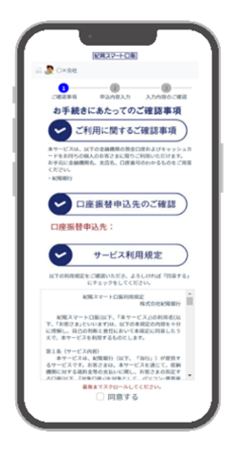
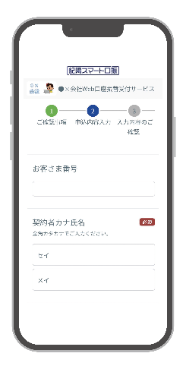


※QRコードは（株）デンソーウェーブの商標登録です

ご利用に関するご留意事項

●本サービスのご利用は、引落口座に指定する金融機関（以下、ご利用の金融機関）のキャッシュカードをお持ちの個人のお客さまに限ります。キャッシュカードをお持ちでないお客さま、また法人のお客さまはご利用いただけませんので、あらかじめご了承ください。※個人事業主のお客さまのご利用は、ご利用の金融機関によって異なります。●本サービスでお申込みを受付けた口座振替契約は、本サービス上では取り消せません。取り消しをご希望の場合は、ご利用の事業者もしくは金融機関へお問い合わせください。●本サービス推奨ブラウザ：Edge、Chrome、Firefox、Safariの最新版 ※推奨ブラウザ以外の環境では正常に動作しない場合がございます。●口座の状態によって本サービスをご利用いただけない場合があります。その場合は、ご利用の金融機関へお問い合わせください。●お申込みの受付が完了しても、お口座の状態によっては口座振替登録ができない場合がございます。

お問い合わせ
 |  |  |  |  |  |  |  |  | 2024年3月19日時点
 |  | 株式会社●■▲ |  |  |  |  |  | ０７３－●●●－●●●

 |  |  |  |  |  |  |  | 受付時間/●:●●～●:●●（●曜日を除く）

